HamLayTonKhoCTy
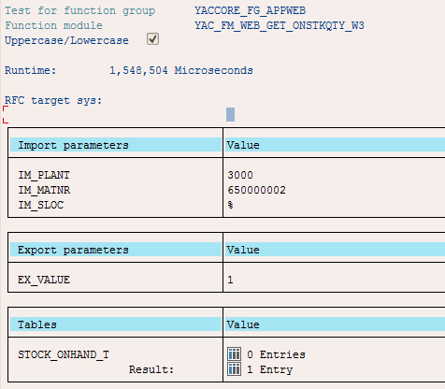
Chức năng | Tên/Tham số | Data Type | Ý nghĩa | Ghi chú | .Net
Tên hàm: | YAC_FM_WEB_GET_ONSTKQTY_W3 | OK |  |  | Gọi hàm SAP và lấy kết quả trả về
Input: | IM_PLANT | Char(4) | Mã công ty | bắt buộc truyền. Ví dụ: 3000
 | IM_MATNR | Char(18) | Mã hàng hóa | bắt buộc truyền. Ví dụ: 650000002
 | IM_SLOC | Char(4) | Mã kho | tùy chọn truyền. Ví dụ: %
Output: | EX_VALUE | Long | 1.OK ; 0.Fail |  | DataSet
OutTable: | STOCK_ONHAND_T |  |  | Columns của table STOCK_ONHAND_T
 | WERKS | Char(4) | Mã công ty
 | MATNR | Char(18) | Mã hàng hóa
 | MAKTX | Char(40) | Tên hàng hóa
 | MEINS | Char(3) | Đơn vị tính
 | LGORT | Char(4) | Mã kho
 | LGOBE | Char(16) | Tên kho
 | LABST | Number(13,3) | Số tồn hiện tại
Exceptions: | NO_RECORD_FOUND | string |  | No data found
 | NOTHING_SPECIFIED | string |  | No specify parameter
 | NOTHING_CONFIG | string |  | Not config data yet

HamLayGiaBan
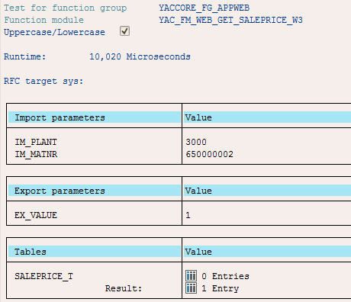
Chức năng | Tên/Tham số | Data Type | Ý nghĩa | Ghi chú | .Net
Tên hàm: | YAC_FM_WEB_GET_SALEPRICE_W3 | OK |  |  | Gọi hàm SAP và lấy kết quả trả về
Input: | IM_PLANT | Char(4) | Mã công ty | bắt buộc truyền. Ví dụ: 3000
 | IM_MATNR | Char(18) | Mã hàng hóa | bắt buộc truyền. Ví dụ: 650000002

Output: | EX_VALUE | Long | 1.OK ; 0.Fail |  | DataSet
OutTable: | SALEPRICE_T |  |  | Columns của table SALEPRICE_T
 | WERKS | Char(4) | Mã công ty
 | MATNR | Char(18) | Mã hàng hóa
 | MAKTX | Char(40) | Tên hàng hóa
 | MEINS | Char(3) | Đơn vị tính
 | FRDATE | Char(10) | Từ ngày hiệu lực (dd/mm/yyyy) giá gốc
 | TODATE | Char(10) | Đến ngày hiệu lực (dd/mm/yyyy) giá gốc
 | CURR | Char(5) | Tiền tệ
 | ORGPRICE | Number(20,2) | Giá bán gốc
 | FROFDATE | Char(10) | Từ ngày hiệu lực giảm giá (dd/mm/yyyy)
 | TOOFDATE | Char(10) | Đến ngày hiệu lực giảm giá (dd/mm/yyyy)
 | OFFPER | Number(15,2) | % giảm ( Ví dụ: 15 or 30 …)
 | OFFAMT | Number(15,2) | Giá trị giảm
 | SALEPRICE | Number(20,2) | Giá bán sau giảm giá

Exceptions: | NO_RECORD_FOUND | string |  | No data found
 | NOTHING_SPECIFIED | string |  | No specify parameter
 | NOTHING_CONFIG | string |  | Not config data yet

